Úkol č. 1
Úkoly:

1.
Zkopírujte obsah buňky B14 do buňky D14 včetně formátu.
2.
Do buňky D17 vložte pouze hodnotu z buňky B17 bez formátu.
3.
Do buňky D20 vložte obsah buňky B20 buďto pomocí „Možnosti vložení“, nebo pomocí odkazu.
4.
Do oblasti D24:H24 převeďte hodnoty z B23:B27 pomocí transpozice (BONUSOVÉ BODY za vzorec TRANSPOZICE).

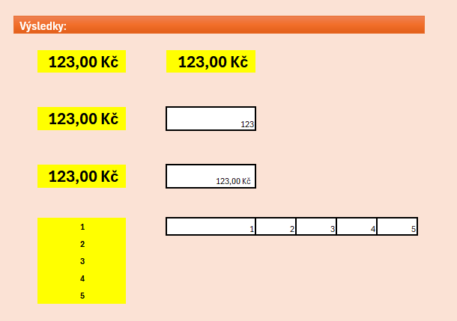
Výsledky:

123.00 Kč

123.00 Kč

123.00 Kč

1
2
3
4
5

Úkol č. 2
Úkoly:

1.
Naformátujte čísla v oblasti B15:F29 jako měnu podle nadpisů sloupců a odeberte desetinná místa.
2.
Barevně odlište sloupce: B (modrá), C (zelená), D (žlutá), E (oranžová), F(Fialová).
3.
Ohraničte všechny buňky tenkou čarou.
4.
Použijte tučné písmo pro nadpisy sloupců.
5.
Změňte velikost písma nadpisů na 14 bodů.

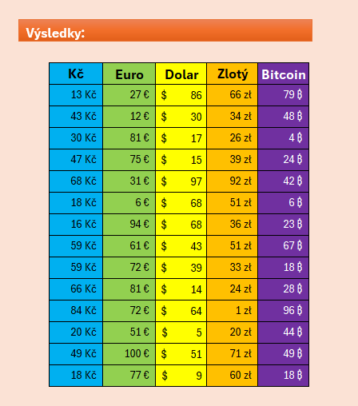
Výsledky:

Kč | Euro | Dolar | Zlotý | Bitcoin
13 | 27 | 86 | 66 | 79
43 | 12 | 30 | 34 | 48
30 | 81 | 17 | 26 | 4
47 | 75 | 15 | 39 | 24
68 | 31 | 97 | 92 | 42
18 | 6 | 68 | 51 | 6
16 | 94 | 68 | 36 | 23
59 | 61 | 43 | 51 | 67
59 | 72 | 39 | 33 | 18
66 | 81 | 14 | 24 | 28
84 | 72 | 64 | 1 | 96
20 | 51 | 5 | 20 | 44
49 | 100 | 51 | 71 | 49
18 | 77 | 9 | 60 | 18

Úkol č. 3
Úkoly:

1.
Pomocí automatických řad zapište do buněk B15 až B34 číslice 1 až 20.
2.
Pomocí automatických řad zapište do buněk D15 až D21 názvy dnů od pondělí do neděle (týdny se můžou opakovat)
3.
Do buněk F15 až F34 zapište pomocí automatického vyplňování násobky čísla 5 až do hodnoty 95.
4.
Do buněk H15 až H34 vygenerujte pomocí automatických řad data od dnešního dne na následujících 20 pracovních dní (bez víkendů).

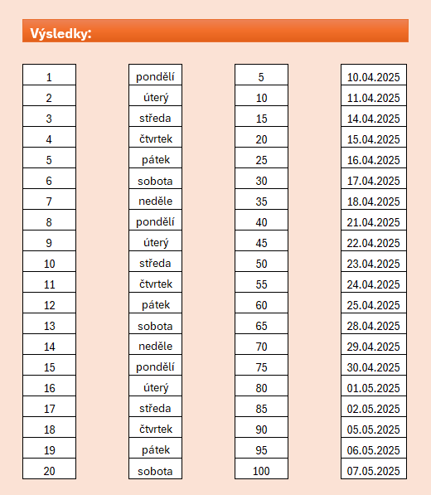
Výsledky:

Úkol č. 4
Úkoly:

1.
Vytvořte tabulku v oblasti B14 až K23, která bude obsahovat malou násobilku (násobení čísel 1 až 10).
2.
Zarovnejte čísla v buňce na střed horizontálně i vertikálně.
3.
Použijte formátování, aby první řádek a sloupec čísel byl podbarven modrou barvou a výsledky čísel zelenou.
4.
Ohraničte tabulku tenkými čarami a pro první řádek a sloupec použijte tučné písmo.

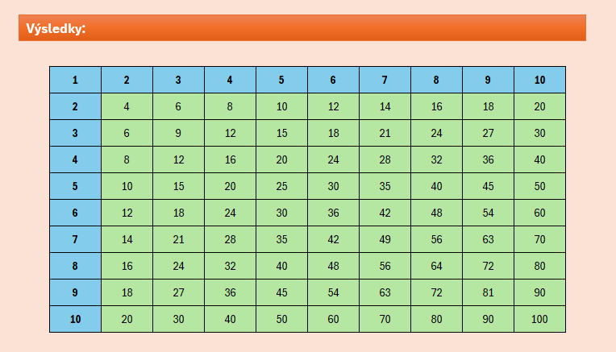
Výsledky:

1 | 2
2

Úkol č. 5
Úkoly:
Výsledky:

1.
Naformátujte oblast dat vhodným způsobem (rámečky, barvy, formáty buněk apod.).
2.
Zapněte a nastavte filtry tak, aby byl vidět pouze prodejce Novák.
3.
Napište vzorec, který ukáže tržbu prodejce Novák (výsledek do buňky P6).
4.
Napište vzorec určující průměrný počet ks pouze prodejce Novák. (výsledek do buňky P7)
 |  |  |  |  |  |  | Celková tržba pana Nováka je:
 |  |  |  |  |  |  | Pan Novák prodává půměrně:
5.
Seřaďte abecedně aktivity prodejce Novák podle sloupce Zboží.

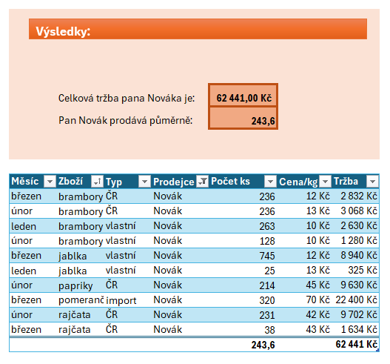
Měsíc | Zboží | Typ | Prodejce | Počet ks | Cena/kg | Tržba
květen | brambory | ČR | Přikryl | 321 | 10 Kč | 3,210 Kč
leden | brambory | ČR | Barták | 26 | 10 Kč | 260 Kč
březen | brambory | ČR | Novák | 236 | 12 Kč | 2,832 Kč
leden | brambory | ČR | Barták | 289 | 12 Kč | 3,468 Kč
únor | brambory | ČR | Novák | 236 | 13 Kč | 3,068 Kč
únor | jablka | ČR | Barták | 420 | 13 Kč | 5,460 Kč
březen | brambory | ČR | Adamec | 371 | 13 Kč | 4,823 Kč
duben | brambory | ČR | Přikryl | 26 | 13 Kč | 338 Kč
březen | brambory | ČR | Barták | 456 | 15 Kč | 6,840 Kč
duben | brambory | ČR | Přikryl | 120 | 18 Kč | 2,160 Kč
duben | brambory | ČR | Přikryl | 289 | 20 Kč | 5,780 Kč
květen | rajčata | ČR | Beran | 25 | 23 Kč | 575 Kč
únor | papriky | ČR | Novák | 214 | 45 Kč | 9,630 Kč
únor | rajčata | ČR | Novák | 231 | 42 Kč | 9,702 Kč
březen | rajčata | ČR | Novák | 38 | 43 Kč | 1,634 Kč
květen | papriky | ČR | Přikryl | 158 | 80 Kč | 12,640 Kč
leden | pomeranče | import | Beran | 458 | 20 Kč | 9,160 Kč
leden | pomeranče | import | Adamec | 218 | 20 Kč | 4,360 Kč
únor | jablka | import | Adamec | 124 | 23 Kč | 2,852 Kč
leden | melouny | import | Adamec | 120 | 23 Kč | 2,760 Kč
březen | jablka | import | Adamec | 147 | 25 Kč | 3,675 Kč
leden | pomeranče | import | Barták | 478 | 27 Kč | 12,906 Kč
leden | pomeranče | import | Beran | 57 | 27 Kč | 1,539 Kč
březen | brambory | import | Adamec | 241 | 28 Kč | 6,748 Kč
leden | jablka | import | Adamec | 130 | 30 Kč | 3,900 Kč
leden | okurky | import | Barták | 130 | 32 Kč | 4,160 Kč
březen | papriky | import | Barták | 856 | 36 Kč | 30,816 Kč
březen | pomeranče | import | Novák | 320 | 70 Kč | 22,400 Kč
únor | papriky | import | Barták | 545 | 49 Kč | 26,705 Kč
leden | papriky | import | Barták | 453 | 51 Kč | 23,103 Kč
březen | pomeranče | import | Adamec | 200 | 70 Kč | 14,000 Kč
duben | jablka | vlastní | Přikryl | 289 | 10 Kč | 2,890 Kč
leden | brambory | vlastní | Novák | 263 | 10 Kč | 2,630 Kč
únor | brambory | vlastní | Novák | 128 | 10 Kč | 1,280 Kč
duben | jablka | vlastní | Přikryl | 545 | 11 Kč | 5,995 Kč
únor | brambory | vlastní | Barták | 231 | 11 Kč | 2,541 Kč
leden | brambory | vlastní | Barták | 321 | 12 Kč | 3,852 Kč
leden | brambory | vlastní | Adamec | 289 | 12 Kč | 3,468 Kč
březen | jablka | vlastní | Novák | 745 | 12 Kč | 8,940 Kč
leden | jablka | vlastní | Novák | 25 | 13 Kč | 325 Kč
únor | brambory | vlastní | Adamec | 325 | 14 Kč | 4,550 Kč
leden | brambory | vlastní | Barták | 478 | 16 Kč | 7,648 Kč
květen | rajčata | vlastní | Beran | 18 | 20 Kč | 360 Kč
květen | jablka | vlastní | Přikryl | 321 | 22 Kč | 7,062 Kč
květen | brambory | vlastní | Přikryl | 25 | 23 Kč | 575 Kč
duben | rajčata | vlastní | Beran | 26 | 24 Kč | 624 Kč
březen | pomeranče | vlastní | Barták | 452 | 25 Kč | 11,300 Kč
březen | pomeranče | vlastní | Beran | 256 | 25 Kč | 6,400 Kč
únor | rajčata | vlastní | Barták | 369 | 41 Kč | 15,129 Kč

Úkol č. 6
Úkoly:
Výsledky:

1.
Vytvořte tabulku nástrojem Tabulka z oblasti B12 až F112.
2.
Přizpůsobte šířku sloupců B až F.
3.
Seřaďte sloupec příjmení podle abecedy a současně podle věku.
 |  |  |  |  | Průměrný věk | Nejvyšší věk
 |  |  |  |  | Součet věků | Nejnižší věk
4.
Vyfiltrujte v tabulce příjmení Procházka.
5.
Spočítejte pomocí vzorců výsledky v buňkách O5, O6, R5, R6.

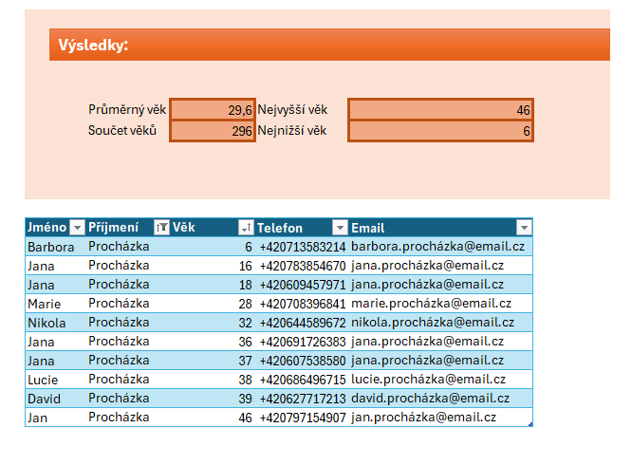
Jméno | Příjmení | Věk | Telefon | Email
Nikola | Svoboda | 15 | +420769616666 | nikola.svoboda@email.cz
Jana | Horák | 47 | +420739367511 | jana.horák@email.cz
Jan | Havel | 12 | +420621876967 | jan.havel@email.cz
Josef | Beneš | 9 | +420704790214 | josef.beneš@email.cz
Tereza | Kučera | 3 | +420726923398 | tereza.kučera@email.cz
Veronika | Veselý | 67 | +420612148467 | veronika.veselý@email.cz
Michal | Hájek | 42 | +420700102611 | michal.hájek@email.cz
Kateřina | Hájek | 39 | +420732862619 | kateřina.hájek@email.cz
Nikola | Horák | 46 | +420779234982 | nikola.horák@email.cz
Veronika | Šimek | 24 | +420728820143 | veronika.šimek@email.cz
Jan | Kučera | 35 | +420799610804 | jan.kučera@email.cz
Jan | Šimek | 22 | +420678429997 | jan.šimek@email.cz
Veronika | Šimek | 6 | +420730820369 | veronika.šimek@email.cz
Anna | Dvořák | 46 | +420765309738 | anna.dvořák@email.cz
Petr | Horák | 44 | +420649865919 | petr.horák@email.cz
Jana | Procházka | 37 | +420607538580 | jana.procházka@email.cz
Martin | Hájek | 50 | +420725607378 | martin.hájek@email.cz
Daniel | Beneš | 60 | +420785929391 | daniel.beneš@email.cz
David | Havel | 64 | +420672753407 | david.havel@email.cz
Lukáš | Černý | 23 | +420737786601 | lukáš.černý@email.cz
David | Sedláček | 61 | +420612812470 | david.sedláček@email.cz
Jana | Procházka | 36 | +420691726383 | jana.procházka@email.cz
Marie | Novák | 46 | +420698383637 | marie.novák@email.cz
Lukáš | Novák | 69 | +420729545869 | lukáš.novák@email.cz
Michal | Šimek | 39 | +420752872635 | michal.šimek@email.cz
Kateřina | Vávra | 58 | +420697632538 | kateřina.vávra@email.cz
Josef | Novák | 52 | +420682862984 | josef.novák@email.cz
Lucie | Procházka | 38 | +420686496715 | lucie.procházka@email.cz
Lucie | Novák | 59 | +420648619750 | lucie.novák@email.cz
Tereza | Dvořák | 67 | +420694647291 | tereza.dvořák@email.cz
Lucie | Vávra | 6 | +420708338759 | lucie.vávra@email.cz
Eva | Růžička | 18 | +420681157506 | eva.růžička@email.cz
Nikola | Černý | 8 | +420657309285 | nikola.černý@email.cz
Barbora | Procházka | 6 | +420713583214 | barbora.procházka@email.cz
David | Procházka | 39 | +420627717213 | david.procházka@email.cz
Marie | Procházka | 28 | +420708396841 | marie.procházka@email.cz
Lukáš | Havel | 57 | +420749610516 | lukáš.havel@email.cz
Jakub | Král | 67 | +420765889612 | jakub.král@email.cz
Michal | Dvořák | 23 | +420735206613 | michal.dvořák@email.cz
Nikola | Procházka | 32 | +420644589672 | nikola.procházka@email.cz
Kateřina | Šimek | 1 | +420631525158 | kateřina.šimek@email.cz
Daniel | Fiala | 4 | +420717792988 | daniel.fiala@email.cz
Jan | Růžička | 39 | +420698969192 | jan.růžička@email.cz
Daniel | Veselý | 10 | +420656160111 | daniel.veselý@email.cz
Lucie | Havel | 67 | +420630619510 | lucie.havel@email.cz
Veronika | Novotný | 68 | +420799260281 | veronika.novotný@email.cz
Josef | Král | 6 | +420633798176 | josef.král@email.cz
Petr | Fiala | 21 | +420616232645 | petr.fiala@email.cz
Veronika | Sedláček | 52 | +420756380534 | veronika.sedláček@email.cz
Josef | Král | 75 | +420760586619 | josef.král@email.cz
Marie | Veselý | 10 | +420716421929 | marie.veselý@email.cz
Marie | Veselý | 3 | +420606354424 | marie.veselý@email.cz
David | Fiala | 2 | +420698793356 | david.fiala@email.cz
Eva | Dvořák | 7 | +420678568954 | eva.dvořák@email.cz
Jakub | Šimek | 1 | +420608264521 | jakub.šimek@email.cz
Nikola | Jelínek | 26 | +420660230686 | nikola.jelínek@email.cz
Nikola | Sedláček | 66 | +420711380504 | nikola.sedláček@email.cz
Tomáš | Novák | 37 | +420746386721 | tomáš.novák@email.cz
Daniel | Šimek | 36 | +420776498476 | daniel.šimek@email.cz
Kateřina | Černý | 10 | +420608826929 | kateřina.černý@email.cz
Jan | Novák | 24 | +420642367776 | jan.novák@email.cz
Jana | Procházka | 18 | +420609457971 | jana.procházka@email.cz
Nikola | Jelínek | 59 | +420674663837 | nikola.jelínek@email.cz
Veronika | Vávra | 2 | +420646320383 | veronika.vávra@email.cz
Jakub | Havel | 70 | +420623346923 | jakub.havel@email.cz
Tereza | Kučera | 19 | +420752603810 | tereza.kučera@email.cz
Veronika | Král | 6 | +420780311341 | veronika.král@email.cz
Martin | Novák | 44 | +420617983424 | martin.novák@email.cz
Eva | Novotný | 55 | +420682315844 | eva.novotný@email.cz
Eva | Kříž | 10 | +420646956683 | eva.kříž@email.cz
Jan | Jelínek | 22 | +420642873989 | jan.jelínek@email.cz
Tereza | Havel | 70 | +420722231777 | tereza.havel@email.cz
Veronika | Hájek | 64 | +420784322660 | veronika.hájek@email.cz
Barbora | Veselý | 49 | +420655596538 | barbora.veselý@email.cz
Lukáš | Novotný | 64 | +420734757554 | lukáš.novotný@email.cz
Marie | Jelínek | 43 | +420611560949 | marie.jelínek@email.cz
Jan | Procházka | 46 | +420797154907 | jan.procházka@email.cz
Michal | Dvořák | 43 | +420667109421 | michal.dvořák@email.cz
Petr | Černý | 24 | +420709934548 | petr.černý@email.cz
Josef | Svoboda | 70 | +420634431402 | josef.svoboda@email.cz
Jakub | Havel | 65 | +420691919324 | jakub.havel@email.cz
Nikola | Veselý | 27 | +420778716109 | nikola.veselý@email.cz
Veronika | Král | 47 | +420635401730 | veronika.král@email.cz
Anna | Veselý | 69 | +420745841823 | anna.veselý@email.cz
Nikola | Kříž | 13 | +420788581914 | nikola.kříž@email.cz
Lukáš | Kučera | 11 | +420616910110 | lukáš.kučera@email.cz
Barbora | Černý | 44 | +420758139133 | barbora.černý@email.cz
Eva | Hájek | 46 | +420634539985 | eva.hájek@email.cz
Daniel | Veselý | 55 | +420715814242 | daniel.veselý@email.cz
Barbora | Horák | 31 | +420630607467 | barbora.horák@email.cz
Tomáš | Havel | 33 | +420617182497 | tomáš.havel@email.cz
Tomáš | Dvořák | 72 | +420710193190 | tomáš.dvořák@email.cz
Michal | Růžička | 17 | +420718410154 | michal.růžička@email.cz
Jana | Procházka | 16 | +420783854670 | jana.procházka@email.cz
David | Šimek | 8 | +420641387881 | david.šimek@email.cz
Eva | Jelínek | 66 | +420620694857 | eva.jelínek@email.cz
Josef | Král | 51 | +420653502916 | josef.král@email.cz
Tereza | Vávra | 59 | +420739876339 | tereza.vávra@email.cz
Nikola | Kučera | 52 | +420639154449 | nikola.kučera@email.cz
Veronika | Král | 13 | +420744442935 | veronika.král@email.cz

Úkol č. 7
Úkoly:
Výsledky:

1.
Vytvořte z dané oblasti (od řádku 16) tabulku nástrojem Tabulka a pojmenujte ji Pivo.
2.
Vypočítejte Tržbu za prodané zboží v Kč (sloupec Tržba [Kč]).
3.
Vypočítejte Tržbu za prodané zboží v € (sloupec Tržba [€]). Kurz najdete v buňce N13.
4.
Naformátujte sloupce Cena [Kč] a Tržba [Kč] jako Měna (Kč) bez desetinných míst.
 |  |  |  |  |  |  |  |  |  | Kč | €
 |  |  |  |  |  |  |  | Celková tržba za prodané zboží:
 |  |  |  |  |  |  |  | Průměrná tržba v lednu:
5.
Naformátujte sloupec Tržba [€] jako Měna (€) bez desetinných míst.
6.
Naformátujte sloupec Počet ks tak, aby za číslem následoval symbol ks.
7.
Seřaďte Tabulku Pivo kalendářně podle měsíců.
8.
Naformátujte tučně buňky s hodnotou > 5000 ve sloupci Tržba [Kč]. (Podmíněné formátování).
9.
Vypočítejte celkové tržby za celou tabulku v Kč i v €. Výsledek zapište do buněk P6 a Q6
10.
Vypočítejte průměrnou tržbu v měsíci leden (v € i v Kč). Výsledek zapište do buněk P7 a Q7
 |  |  |  |  |  |  |  | Kurz €: | 25.33 Kč

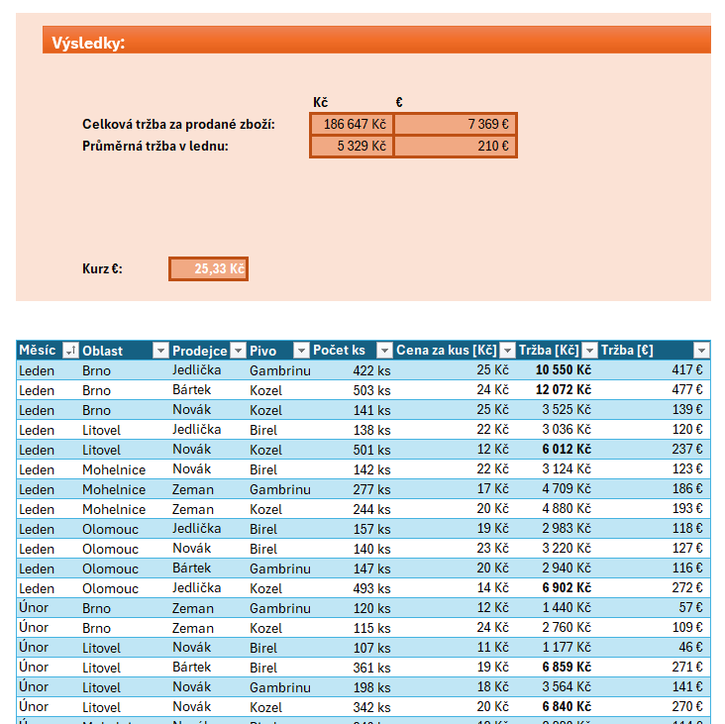
Měsíc | Oblast | Prodejce | Pivo | Počet ks | Cena za kus [Kč] | Tržba [Kč] | Tržba [€]
Leden | Brno | Jedlička | Gambrinus | 422 | 25
Leden | Brno | Bártek | Kozel | 503 | 24
Leden | Brno | Novák | Kozel | 141 | 25
Únor | Brno | Zeman | Gambrinus | 120 | 12
Únor | Brno | Zeman | Kozel | 115 | 24
Leden | Litovel | Jedlička | Birel | 138 | 22
Leden | Litovel | Novák | Kozel | 501 | 12
Únor | Litovel | Novák | Birel | 107 | 11
Únor | Litovel | Bártek | Birel | 361 | 19
Únor | Litovel | Novák | Gambrinus | 198 | 18
Únor | Litovel | Novák | Kozel | 342 | 20
Prosinec | Litovel | Bártek | Birel | 118 | 20
Prosinec | Litovel | Bártek | Gambrinus | 537 | 14
Prosinec | Litovel | Bártek | Gambrinus | 231 | 20
Prosinec | Litovel | Zeman | Kozel | 149 | 10
Leden | Mohelnice | Novák | Birel | 142 | 22
Leden | Mohelnice | Zeman | Gambrinus | 277 | 17
Leden | Mohelnice | Zeman | Kozel | 244 | 20
Únor | Mohelnice | Novák | Birel | 240 | 12
Únor | Mohelnice | Jedlička | Birel | 398 | 25
Únor | Mohelnice | Novák | Gambrinus | 323 | 15
Únor | Mohelnice | Novák | Kozel | 567 | 12
Prosinec | Mohelnice | Bártek | Birel | 205 | 18
Prosinec | Mohelnice | Jedlička | Gambrinus | 424 | 18
Prosinec | Mohelnice | Bártek | Gambrinus | 176 | 25
Prosinec | Mohelnice | Novák | Kozel | 168 | 10
Prosinec | Mohelnice | Zeman | Kozel | 243 | 10
Leden | Olomouc | Jedlička | Birel | 157 | 19
Leden | Olomouc | Novák | Birel | 140 | 23
Leden | Olomouc | Bártek | Gambrinus | 147 | 20
Leden | Olomouc | Jedlička | Kozel | 493 | 14
Únor | Olomouc | Novák | Birel | 462 | 24
Únor | Olomouc | Bártek | Birel | 140 | 25
Únor | Olomouc | Novák | Gambrinus | 115 | 20
Únor | Olomouc | Jedlička | Kozel | 549 | 14
Prosinec | Olomouc | Jedlička | Birel | 418 | 20
Prosinec | Olomouc | Novák | Gambrinus | 314 | 11
Prosinec | Olomouc | Zeman | Gambrinus | 259 | 13

Tabulka
Úkol 02 - Tabulka

1. Přizpůsobte šířku sloupců, tak aby bylo vše hezky vidět

2. Převeďte oblast hodnot na tabulku
3. Vypočítejte cenu jednotlivých pohonných hmot pro všechny sloupce

4. Nastavte datový typ MĚNA pro sloupce tržba

5. Zaokrouhlete vizuálně hodnoty sloupců tržeb (na celé číslo)
6. Spočítejte celkové tržby za všechny pohonné hmoty za měsíc leden a čerpací stanice Slovnaft

7. [BONUS] Přidejte písmeno l (L) za číslo ve všech sloupcích litry

Natural 95 | 39.9 |  | Natural 98 | 41.2 |  | Diesel | 40.1 |  | LPG | 25.3

město | čerp. stanice | měsíc | Natural 95 (litry) | Natural 95 (tržba) | Natural 98 (litry) | Natural 98 (tržba) | Diesel (litry) | Diesel (tržba) | LPG (litry) | LPG (tržba)
Most | LUKOIL | leden | 56491 |  | 62372 |  | 16615 |  | 96355
Most | LUKOIL | únor | 60374 |  | 89906 |  | 99463 |  | 36039
Most | LUKOIL | březen | 34223 |  | 48444 |  | 10261 |  | 43449
Most | LUKOIL | duben | 32424 |  | 24171 |  | 67188 |  | 69168
Most | LUKOIL | květen | 59633 |  | 63653 |  | 70893 |  | 34002
Most | LUKOIL | červen | 22915 |  | 22330 |  | 21731 |  | 79630
Most | LUKOIL | červenec | 97036 |  | 17182 |  | 38986 |  | 31802
Most | LUKOIL | srpen | 37794 |  | 69075 |  | 74319 |  | 43054
Most | LUKOIL | září | 16724 |  | 35786 |  | 92057 |  | 47190
Most | LUKOIL | říjen | 39855 |  | 21606 |  | 91280 |  | 93410
Most | LUKOIL | listopad | 85829 |  | 43635 |  | 41895 |  | 10006
Most | LUKOIL | prosinec | 95207 |  | 45182 |  | 99480 |  | 63789
Most | Benzina | leden | 52229 |  | 85820 |  | 19406 |  | 16909
Most | Benzina | únor | 99837 |  | 89909 |  | 27065 |  | 18796
Most | Benzina | březen | 76189 |  | 22836 |  | 53235 |  | 53449
Most | Benzina | duben | 60972 |  | 91627 |  | 91549 |  | 39857
Most | Benzina | květen | 59171 |  | 29925 |  | 48495 |  | 23644
Most | Benzina | červen | 45471 |  | 55736 |  | 44238 |  | 86548
Most | Benzina | červenec | 36053 |  | 33853 |  | 36504 |  | 47458
Most | Benzina | srpen | 59504 |  | 62237 |  | 46434 |  | 74177
Most | Benzina | září | 92995 |  | 60889 |  | 80011 |  | 15324
Most | Benzina | říjen | 32052 |  | 57262 |  | 57128 |  | 58286
Most | Benzina | listopad | 48920 |  | 56076 |  | 45140 |  | 52858
Most | Benzina | prosinec | 12858 |  | 49933 |  | 88501 |  | 68141
Most | Slovnaft | leden | 28590 |  | 58552 |  | 54124 |  | 18835
Most | Slovnaft | únor | 89043 |  | 97070 |  | 50238 |  | 49279
...

Úkol č. 8
Úkoly:
Výsledky:

1.
Sestavte vzorec určující počet pololetních splátek.
2.
Sestavte vzorec určující kolik DVD s měsíčními splátkami bylo vydáno.
 |  |  |  |  |  |  |  | Počet pololetních splátek:
 |  |  |  |  |  |  |  | DVD s měsíčními splátkami:
3.
Vhodným vzorcem doplňte ID výrobce dle níže uvedené tabulky do sloupce ID.

 | Výrobce | ID |  |  |  |  |  | Měsíc | Příjem
 | Sony | SNY-674 | <- tabulka Výrobci |  |  |  |  | leden
 | Aiwa | AIW-889 |  |  |  |  |  | únor
 | Samsung | SSN-003 |  |  |  |  |  | březen
 | Philips | PHI-145 |  |  |  |  |  | duben
 | OTF | OTF-478
4.
Dopočítejte celkové příjmy za měsíce leden až duben.
5.
Vytvořte sloupcový graf celkových příjmů podle jednotlivých měsíců v prvním čtvrtletí.

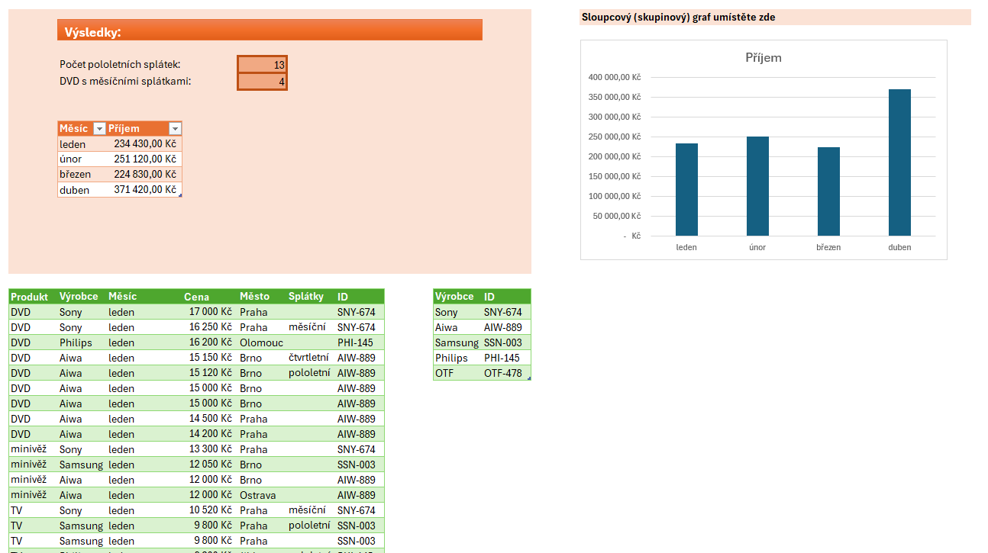
Produkt | Výrobce | Měsíc | Cena | Město | Splátky | ID | Sloupcový (skupinový) graf umístěte zde
DVD | Sony | leden | 17,000 Kč | Praha
DVD | Sony | leden | 16,250 Kč | Praha | měsíční
DVD | Philips | leden | 16,200 Kč | Olomouc
DVD | Aiwa | leden | 15,150 Kč | Brno | čtvrtletní
DVD | Aiwa | leden | 15,120 Kč | Brno | pololetní
DVD | Aiwa | leden | 15,000 Kč | Brno
DVD | Aiwa | leden | 15,000 Kč | Brno
...

Úkol č. 9
Podmínky
Na tomto listu si ověříme, jak ovládáte podmínky s funkcí KDYŽ. Pokuste se jediným vzorcem vyřešit úkoly.

Zadání 1
Ověřte, zda počty zákazníků za poslední týden odpovídají dlouhodobému průměru. Pomocí podmínky určete, zda jsou počty za tento týden PRŮMĚRNÉ, NADPRŮMĚRNÉ nebo PODPRŮMĚRNÉ.

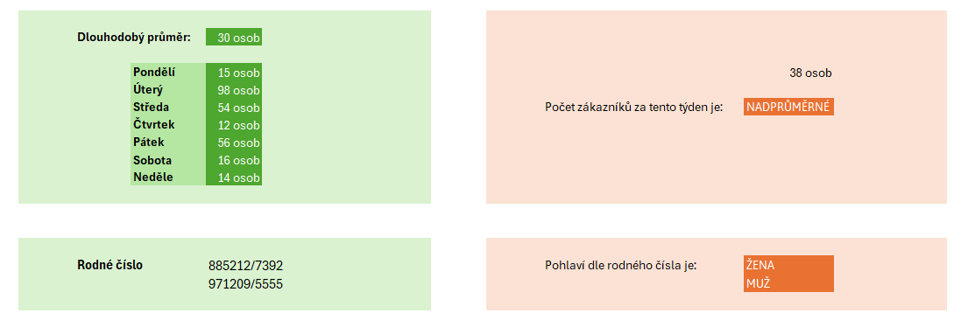
Dlouhodobý průměr: |  | 30 osob

 | Pondělí | 15 osob
 | Úterý | 98 osob
 | Středa | 54 osob | Počet zákazníků za tento týden je:
 | Čtvrtek | 12 osob
 | Pátek | 56 osob
 | Sobota | 16 osob
 | Neděle | 14 osob

Zadání 2
Rozhodněte podle rodného čísla, zda jde o muže nebo ženu (MUŽ/ŽENA).
V tomto úkolu využijete nejen znalosti podmínek, ale i několik textových funkcí. Dobré je také vědět to, že v ženském rodném čísle je měsíc navýšen o 50.

Rodné číslo |  | 885212/7392 | Pohlaví dle rodného čísla je:

Úkol č. 10
Úkoly:
Výsledky:

1.
Převeďte data o prodejích knih na Tabulku.
2.
Vytvořte kontingenční tabulku zobrazující součet prodaných knih podle žánru.
3.
V kontingenční tabulce přidejte do sloupců rozdělení podle jednotlivých prodejen.
4.
Ujistěte se, že v hodnotách je zobrazen součet pole „Prodáno“.
5
Na základě kontingenční tabulky vytvořte vhodný graf znázorňující výsledky.

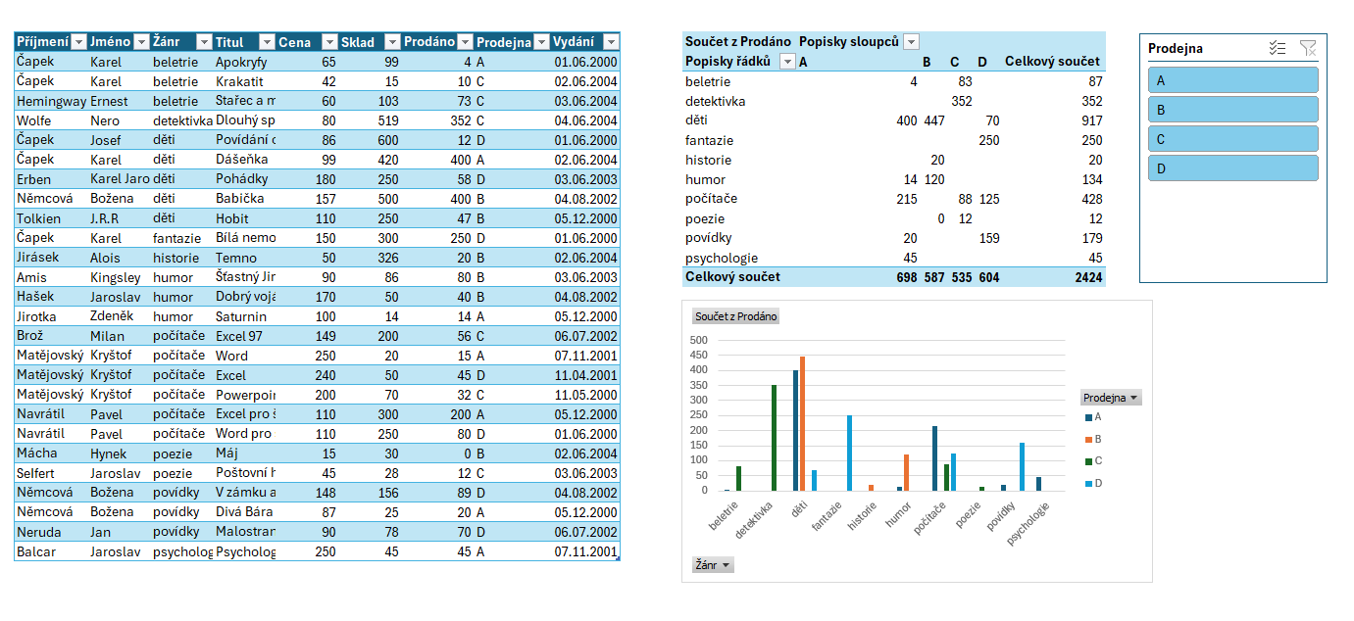
Příjmení | Jméno | Žánr | Titul | Cena | Sklad | Prodáno | Prodejna | Vydání
Čapek | Karel | beletrie | Apokryfy | 65 | 99 | 4 | A | 2000-06-01
Čapek | Karel | beletrie | Krakatit | 42 | 15 | 10 | C | 2004-06-02
Hemingway | Ernest | beletrie | Stařec a moře | 60 | 103 | 73 | C | 2004-06-03
Wolfe | Nero | detektivka | Dlouhý spánek | 80 | 519 | 352 | C | 2004-06-04
Čapek | Josef | děti | Povídání o pejskovi a kočičce | 86 | 600 | 12 | D | 2000-06-01
Čapek | Karel | děti | Dášeňka | 99 | 420 | 400 | A | 2004-06-02
Erben | Karel Jaromír | děti | Pohádky | 180 | 250 | 58 | D | 2003-06-03
...

